1GD-FR-0020
 |  |  |  |  |  | PROCESO DE GESTIÓN DOCUMENTAL |  |  |  |  |  |  |  |  | POLICÍA NACIONAL
Código:1GD-FR-0020
Fecha: 04/07/2018 |  |  |  |  |  | DIAGNÓSTICO INTEGRAL PARA LOS ARCHIVOS DE LA POLICÍA NACIONAL
Versión: 0

CIUDAD: Leticia- Amazonas |  |  |  |  |  |  |  |  | FECHA ELABORACIÓN DEL DIAGNÓSTICO |  |  |  |  |  |  | 09 |  | 09 |  |  | 2021
RESPONSABLE DEL DILIGENCIAMIENTO: Patrullero FABIO LEONARDO VASQUEZ AHUE
A. IDENTIFICACIÓN
CÓDIGO Y NOMBRE DE LA UNIDAD: 3.8.1.4 - DEPARTAMENTO DE POLICIA AMAZONAS
FECHA DE CREACIÓN DE LA UNIDAD: 08 de febrero de 1.980 |  |  |  |  |  |  |  |  | ACTO ADMINISTRATIVO DE CREACIÓN DE LA UNIDAD: Resolucion No 0814 del 08 de Febrero de 1980
DIRECCIÓN DE LA UNIDAD: Carrera 11 No 12- 32 Barrio Victoria Regia |  |  |  |  |  |  |  |  | ACTO ADMINISTRATIVO VIGENTE DE LA UNIDAD: Resolucion No 05152 del 31-12-2013
CORREO ELECTRÓNICO DE LA UNIDAD: deama.coman@policia.gov.co |  |  |  |  |  |  |  |  | TELÉFONO: 592-7866 |  |  |  |  |  |  |  | IP: 45000
A.1 DIRECTOR, COMANDANTE O JEFE DE LA UNIDAD:
NOMBRE: |  |  | ALEXANDER LOZANO SEPULVEDA
GRADO: |  |  | Coronel
CARGO: |  |  | Comandante Departamento de Policia Amazonas
TIEMPO EN EL CARGO: |  |  |  | 2 Meses, 19 días
A.2 ADMINISTRACIÓN DEL ARCHIVO
Jefe Grupo de Gestión Documental
NOMBRES Y APELLIDOS: FABIO LEONARDO VASQUEZ AHUE |  |  |  |  |  |  |  |  | CAPACITACIÓN O CURSOS EN GESTIÓN DOCUMENTAL Y ARCHIVÍSTICA
GRADO: Patrullero |  |  |  |  |  |  |  |  | 1 | TECNICO EN ASISTENCIA EN ORGANIZACION DE ARCHIVOS
CARGO: Jefe Grupo de Gestión Documental (E) |  |  |  |  |  |  |  |  | 2 | CURSO LEGISLACION DOCUMENTAL
TIEMPO EN EL PROCESO DE GESTIÓN DOCUMENTAL : 1 año, 1 mes, 23 dias |  |  |  |  |  |  |  |  | 3 | APLICACION DE TABLAS DE RETENCION DOCUMENTAL
TIEMPO EN LA INSTITUCIÓN : 12 Años, 6 Meses, 27 Días |  |  |  |  |  |  |  |  | 4 | CURSO ORGANIZACION DOCUMENTAL
CORREO INSTITUCIONAL: favio.vasquez2589@correo.policia.gov.co |  |  |  |  |  |  |  |  | 5 | ADMINISTRACION DOCUMENTAL EN UN ENTORNO LABORAL
No. CELULAR : |  |  |  |  |  |  |  |  | 6 | CURSO FUNDAMENTACIÓN DE UN SISTEMA DE GESTIÓN DE LA CALIDAD
No IP DE LA OFICINA Y/O GRUPO: 45021 |  |  |  |  |  |  |  |  | 7 | SEMINARIO DE ATENCIÓN Y SERVICIO DE ATENCIÓN AL CIUDADANO
CONDICIÓN MÉDICO LABORAL: APTO
Funciones del Jefe Grupo de Gestión Documental
1 | Supervisar el trámite en las ventanillas únicas de la documentación oficial a través de mecanismos para que se garantice el manejo expedito y controlado de la correspondencia.
2 | Verificar el cumplimiento a los lineamientos del proceso de gestión documental, respecto al control de registros para que se ejecuten las directrices y regulaciones de los entes competentes.
3 | Supervisar la ejecución del procedimiento archivo central con el fin de garantizar la disponibilidad e integridad de los activos de información para la consulta.
4 | Pyoyectar las modificaciones o actualizaciones de las tablas de retención documental cuando se requiera, para el trámite respectivo ante el comité de archivo de la unidad.
5 | Brindar la información que corresponda de acuerdo a la naturaleza del cargo, a quien la requiera, siguiendo los lineamientos de la normativa establecida.
6 | Implementar el sistema de gestión integral de acuerdo con los lineamientos institucionales, efectuando mejora continua en los procesos que lo requieran.
7 | Realizar las actividades establecidas en la gestión documental, aplicando la normativa vigente
8 | Realizar las actividades establecidas para la implementación del sistema de gestión ambiental en la Policía Nacional.
9 | Guardar la reserva y confidencialidad de los documentos e información que sea de su conocimiento dentro del cumplimiento
10 | Dar buen uso a los elementos asignados bajo su responsabilidad, con el fin de mantenerlos disponibles para el servicio.
11 | Cumplir con las actividades establecidas a través de los roles asignados, diferentes a las funciones del cargo.
Responsable Archivo Central
NOMBRES Y APELLIDOS: FABIO LEONARDO VASQUEZ AHUE |  |  |  |  |  |  |  |  | CAPACITACIÓN O CURSOS EN GESTIÓN DOCUMENTAL Y ARCHIVÍSTICA
GRADO: Patrullero |  |  |  |  |  |  |  |  | 1 | TECNICO EN ASISTENCIA EN ORGANIZACION DE ARCHIVOS
CARGO: RESPONSABLE ARCHIVO |  |  |  |  |  |  |  |  | 2 | CURSO LEGISLACION DOCUMENTAL
TIEMPO EN EL PROCESO DE GESTIÓN DOCUMENTAL: 1 año, 1 mes, 23 dias |  |  |  |  |  |  |  |  | 3 | APLICACION DE TABLAS DE RETENCION DOCUMENTAL
TIEMPO EN LA INSTITUCIÓN: 12 Años, 6 Meses, 27 Días |  |  |  |  |  |  |  |  | 4 | CURSO ORGANIZACION DOCUMENTAL
CORREO INSTITUCIONAL: favio.vasquez2589@correo.policia.gov.co |  |  |  |  |  |  |  |  | 5 | ADMINISTRACION DOCUMENTAL EN UN ENTORNO LABORAL
No. CELULAR: |  |  |  |  |  |  |  |  | 6 | CURSO FUNDAMENTACIÓN DE UN SISTEMA DE GESTIÓN DE LA CALIDAD
No IP DE LA OFICINA Y/O GRUPO: 45021 |  |  |  |  |  |  |  |  | 7 | SEMINARIO DE ATENCIÓN Y SERVICIO DE ATENCIÓN AL CIUDADANO
CONDICIÓN MÉDICO LABORAL: APTO
Funciones del Responsable Archivo Central
1 | Revisar los parámetros establecidos en gestión documental con el fin de garantizar los niveles de seguridad y confidencialidad de la información.
2 | Llevar el control de la entrada y salida de documentos que se encuentren bajo su responsabilidad siguiendo los procedimientos establecidos con el fin de prevenir la pérdida de información
3 | Revisar los conceptos técnicos sobre gestión documental emitidos por el grupo con el fin de que cumplan con las directrices de la Institución y estatal.
4 | Brindar la información que corresponda de acuerdo a la naturaleza del cargo, a quien la requiera, siguiendo los lineamientos de la normativa establecida.
5 | Implementar el sistema de gestión integral de acuerdo con los lineamientos institucionales, efectuando mejora continua en los procesos que lo requieran.
6 | Realizar las actividades establecidas en la gestión documental, aplicando la normativa vigente.
7 | Realizar las actividades establecidas para la implementación del sistema de gestión ambiental en la Policía Nacional.
TALENTO HUMANO
GRADO | APELLIDOS Y NOMBRES |  |  |  | CÉDULA | CARGO ACTUAL | No. De Celular | TIEMPO DE SERVICIO EN LA UNIDAD |  |  | TIEMPO EN EL PROCESO DE GESTIÓN DOCUMENTAL |  |  | NIVEL ACADÉMICO |  |  |  |  | CONDICIÓN MÉDICO LABORAL
 |  |  |  |  |  |  |  | Años | Meses | Días | Años | Meses | Días
PT | FABIO LEONARDO VASQUEZ AHUE |  |  |  |  | RESPONSABLE DE ARCHIVO |  | 11 | 6 | 20 | 1 | 1 | 23 | TÉCNICO |  |  |  |  | APTO
PT | CESAR AUGUSTO PERTUZ CASTRO |  |  |  |  | ESTAFETA |  | 7 | 1 | 22 | 3 | 7 | 28 | BACHILLER |  |  |  |  | APTO
PT | CASTILLO GARCIA INGRID CARMIN |  |  |  |  | RADICADOR (A ) |  | 8 | 7 | 24 | 2 | 9 | 12 | TÉCNICO |  |  |  |  | APTO
...
B1. DATOS GENERALES Y UBICACIÓN DEL DEPÓSITO DE ARCHIVO
B.5 EQUIPOS Y ENSERES
Accesorio |  |  |  |  |  |  | Cantidad | Accesorio |  |  |  |  | Cantidad | Accesorio |  |  |  |  |  |  | Cantidad
Cuenta con extintores CO2 (cuantos): |  |  |  |  |  |  | 0 | Termohigrómetros |  |  |  |  | 2 | Puestos de Trabajo |  |  |  |  |  |  | 3
Cuenta con extintores Multipropósito(cuantos): |  |  |  |  |  |  | 1 | Equipos de Computo |  |  |  |  | 3 | Teléfonos |  |  |  |  |  |  | 0
Cuenta con extractores de aire (cuantos): |  |  |  |  |  |  | 0 | Escáneres |  |  |  |  | 2 | Unidades de Conservación (Cajas) |  |  |  |  |  |  | 2.217
Cuenta con sensores de movimiento: |  |  |  |  |  |  | 0 | Impresoras |  |  |  |  | 1 | Unidades de Conservación (Carpetas) |  |  |  |  |  |  | 14.256
Deshumidificadores |  |  |  |  |  |  | 4 | Fotocopiadoras |  |  |  |  | 0 | Equipos de Microfilmación |  |  |  |  |  |  | 0
Otros, cuales?
EVIDENCIA FOTOGRÁFICA
SE DEBERÁ ANEXAR FOTOGRAFÍAS QUE DEN CUANTA DE LAS CONDICIONES TÉCNICAS MÍNIMAS QUE PRESENTA LA ESTRUCTURA DEL ARCHIVO, EQUIPAMIENTO Y MOBILIARIO, ESTANTERÍA, SEÑALÉTICA Y SEGURIDAD, LAS ÁREAS COLINDANTES Y EL ESTADO DE LA INFORMACIÓN ADMINISTRADA POR LA UNIDAD
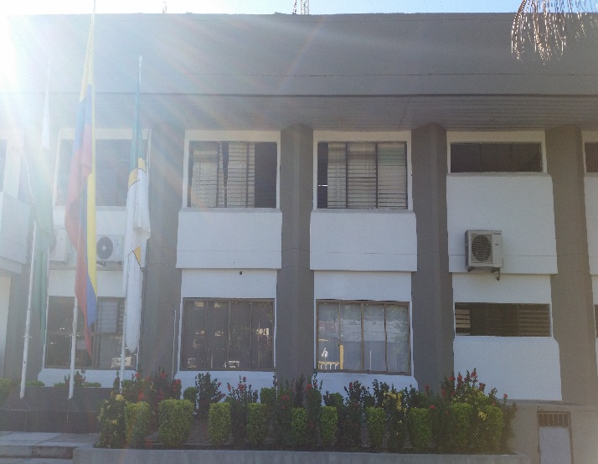
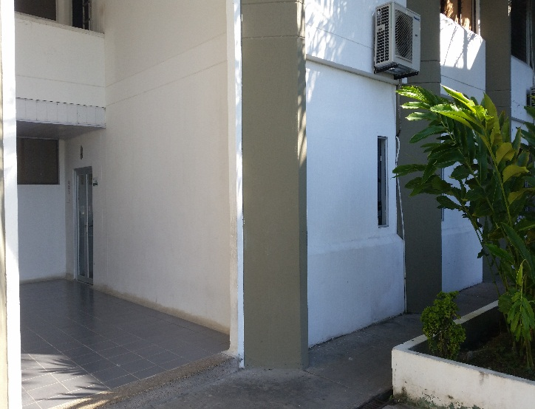
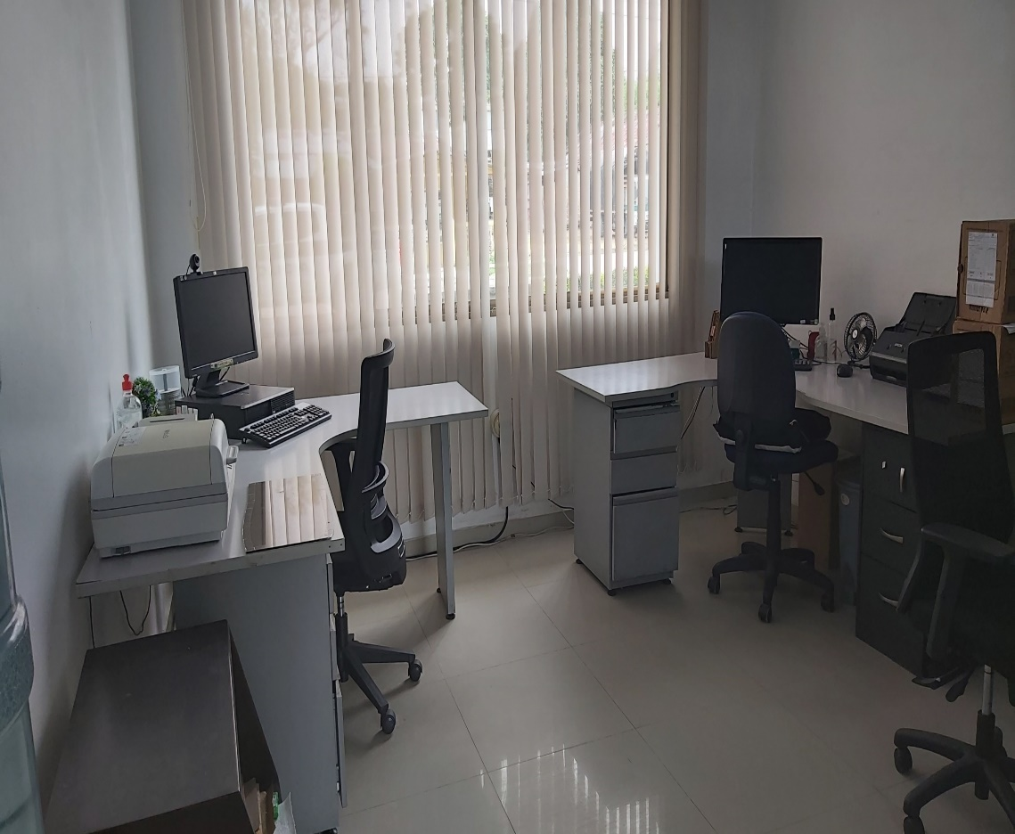
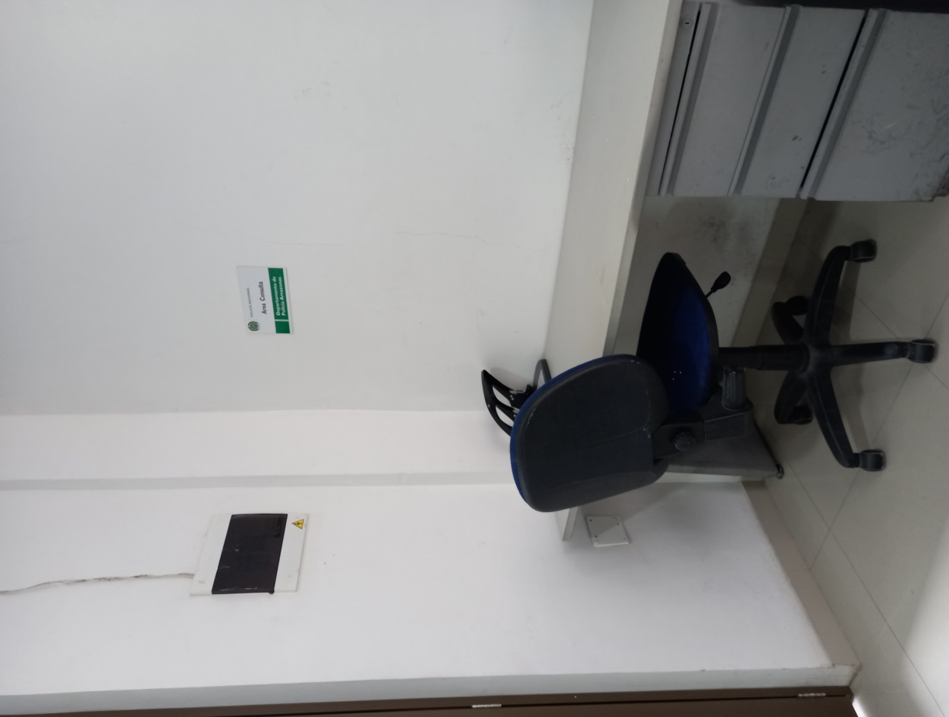
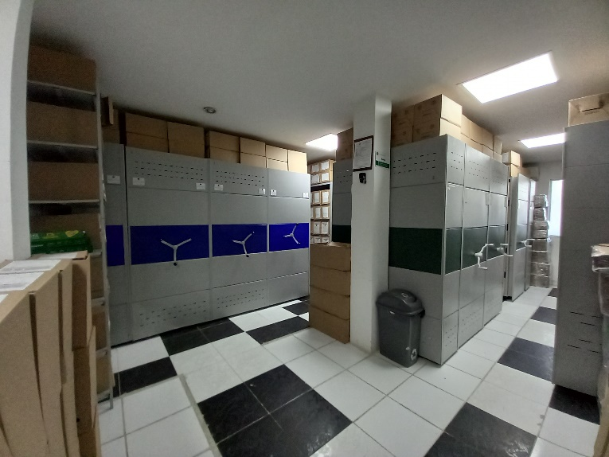
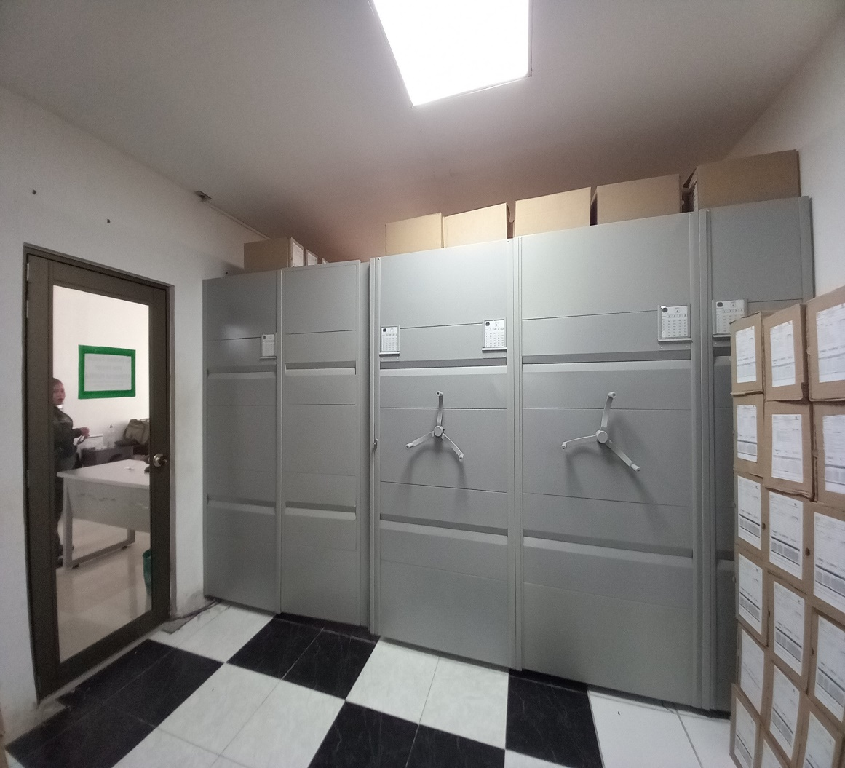

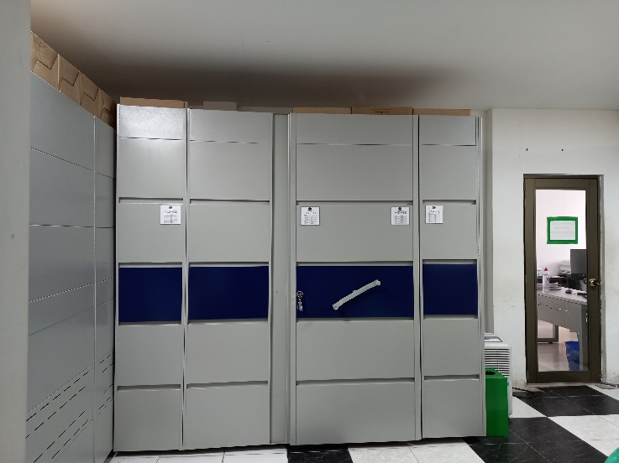
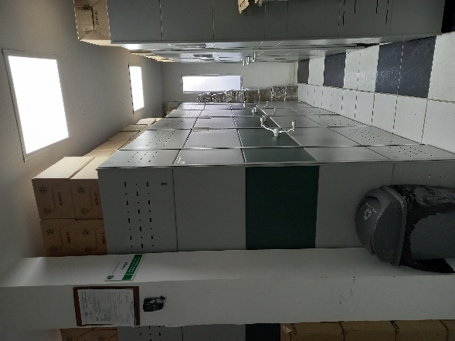
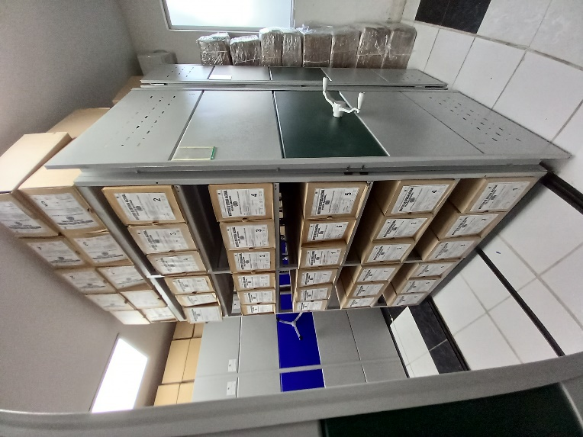
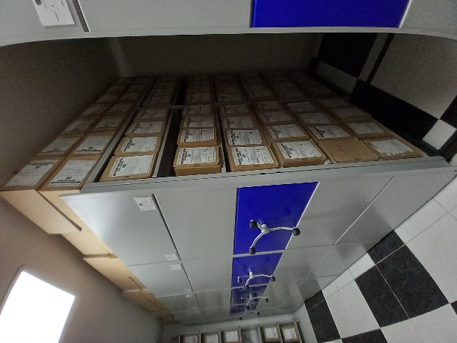
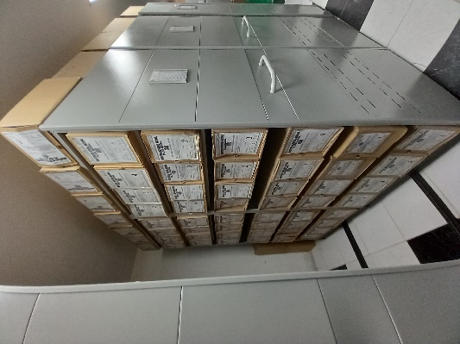
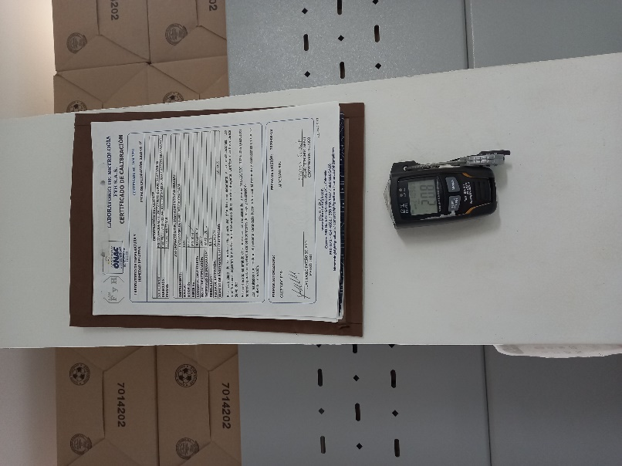
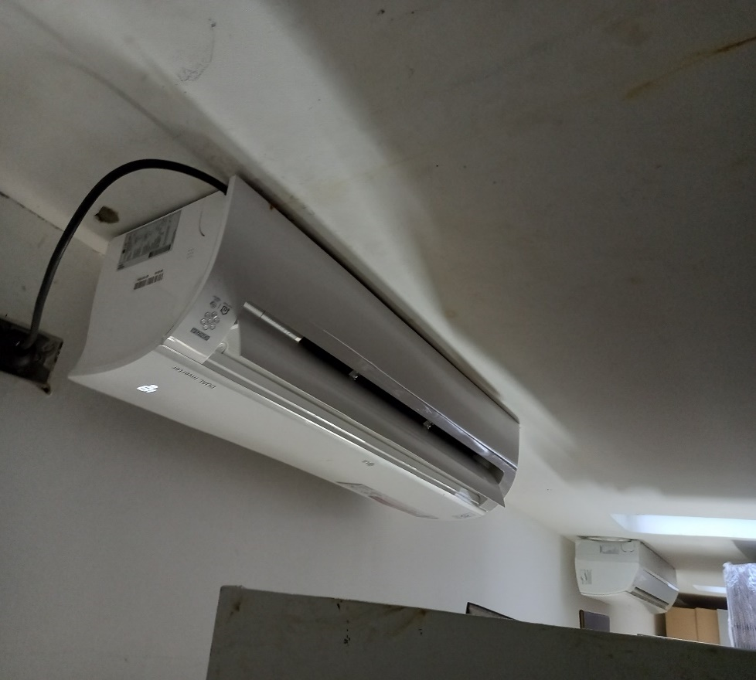
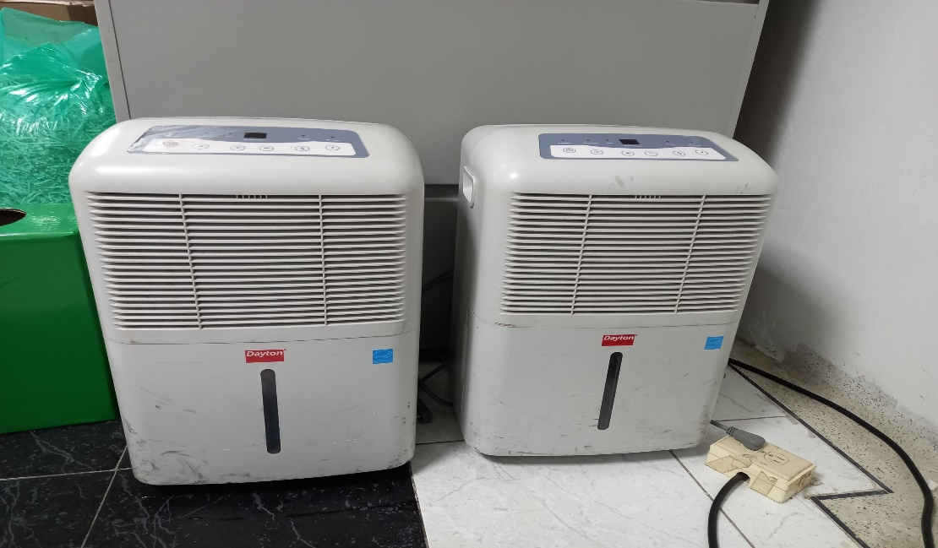

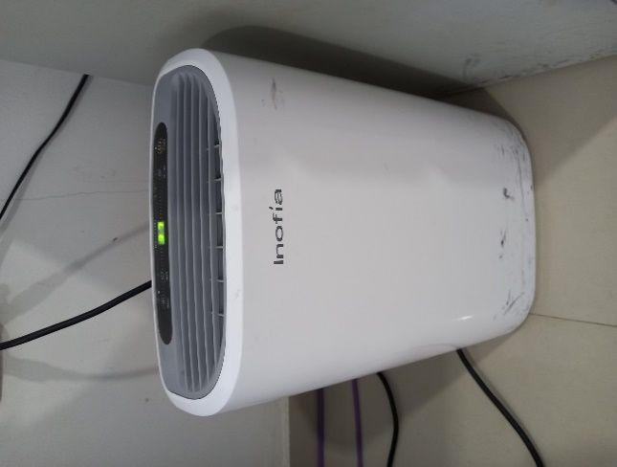

C. CARACTERÍSTICAS DE LA DOCUMENTACIÓN
IDENTIFICACIÓN DEL FONDO ACUMULDADO O DOCUMENTAL
UNIDAD POLICIAL |  |  |  |  |  | DEAMA |  |  |  | DEPENDENCIA PRODUCTORA: |  |  |  | GESTION DOCUMENTAL - ARCHIVO CENTRAL
ACERVO DOCUMENTAL
Fechas Extremas Acervo Documental |  |  |  |  | Cantidades de Unidades de Conservación Cajas |  | Cantidad Soporte Documental
Fecha Inicial |  | 1 | 1 | 2019 | 120 |  | Archivo de Gestión | Papel (carpetas) | Análogo | Digital | Planos | Libros | Videos | Fotografías |  | Cintas |  | Microfilmes |  | Magnéticos y ópticos |  | Pergaminos
fecha final |  | 31 | 12 | 2019 |  |  |  | 822 | No aplica | No aplica | No aplica | 198 | No aplica | No aplica |  | No aplica |  | No aplica |  | No aplica |  | No aplica
Fecha Inicial |  | 1 | 1 | 2020 | 97 |  |  | 785 | No aplica | No aplica | No aplica | 73 | No aplica | No aplica |  | No aplica |  | No aplica |  | No aplica |  | No aplica
fecha final |  | 31 | 12 | 2020
Fecha Inicial |  | 8 | 2 | 1980 | 1 |  | Archivo Central | Papel (carpetas) | Análogo | Digital | Planos | Libros | Videos | Fotografías |  | Cintas |  | Microfilmes |  | Magnéticos y ópticos |  | Pergaminos
...

